使用說明
說明 | 圖例
本角卡有許多功能，為避免太過繁雜，有些分頁是被隱藏起來的，打開方法請按左下角分頁最前面的三條橫線 PS:有些分頁還存在些許問題或尚未實裝 | 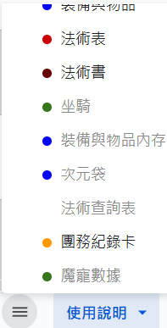
本角卡大多為自動計算，無須手動；故可以極大省略跑團繁雜的時間
角色卡豁免熟練為自動選向，當填入「職業、等級」會自動帶入，額外豁免熟練選取請在"可選變項"中的「適應力」選取
「裝備與物品」分頁中的背包，如果你的套裝帶有背包，請勾選背包的方格；目前有可以自動帶入的初始套裝選項，詳細操作方式為在「可選變項」中物品套裝勾選，會自動帶入 PS.一個人不可能擁有兩個套裝，請勿多選 | 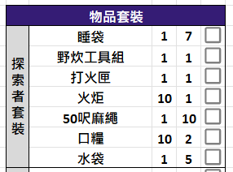
「裝備與物品」分頁中有簡易的次元袋分格，如果您覺得不夠，在左邊37儲存格旁有個+號，點開有完整的次元袋和便利袋分格
法術表、法術書皆為自動法術填入；名字些許部分因為翻譯的不同而有所不同，當您無法找到相關法術時，請嘗試其他翻譯EX:指導術=神導術 PS.由於許多人會不看法術效果而直接選取，個人強烈建議先熟讀法術效果為佳，此功能只為了不讓遊玩施法者的玩家疲於填入法術而設定

